Folha1
Ficheiros Novos | Ficheiros Alterados | Motivo
COMOLM.for | X | Este ficheiro foi Criado no Ámbito do Novo Projecto Novos Terminais 2021 em que passou a existir um Novo Canal de Comunicação chamado OLM_COM com o qual é responsavel por comunicar com o Olimpo/Hades usando uma MessageQ. COMOLM - Communication Olimpo, fazendo uma analogia é como o COMIGS e COMMGR do Placard e Euromilhores respectivamente.
messageq_olm.c | X | Ficheiro dos metodos nativos do MessageQ apontar para Queue correcta de leitura e de escrita. Estes métodos/funções são chamados por sua vez pelo COMOLM que importa este ficheiro.
vis_olmsnp.for | X | Nova Tela no Vision para monitorizar e alterar algumas configurações do COMOLM
X | procom.def | Onde foi adicionado a constante do novo canal OLM_COM e os Novos campos do Header PARAMETER (OLM_COM=15) PARAMETER (MESSID_OLM=105) MessageId !105 byte position Or 53 in halfword PARAMETER (SEROLM_OLM=49) Serial Number !49 byte position Or 25 in halfword PARAMETER (CHOLM_OLM=58) New Channel OLM !58 byte position Ver documentação ou MILL_DATA_STRUCTURES(DRAFT).xlsx ou MILL_DATA_STRUCTURES_igs_(DRAFT).xlsx na Tab QUEUE |  |  | 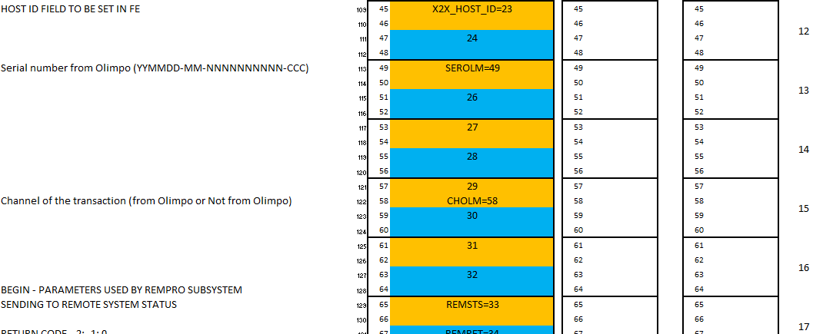
X | encproi.for | Com o novo canal/channel OLM_COM passou a ser necessario após as transações novas provenientes deste canal novo (HPRO(PRCSRC,BUF).EQ.OLM_COM) terem sido processadas serem reencaminhadas para o COMOLM sendo essa validação e reencaminhamento feito neste ficheiro.
X | nrm_tralog | Para registar no TMF os novos campos MessageId, Serial Number provenientes do Olimpo mais a flag a indicar que é do Novo Canal de modo a posterior leitura ser compativel com os TMS's antigos. | Para Wager, Validation and Cancellation of Totoloto e Totobola e LI
X | nrm_logtra | Para ler do TMF os novos campos MessageId, Serial Number mais a flag a indicar que é do Novo Canal registados previamente em que flag é usada como fazer a leitura dos dados ao gerar relátorios pelo TMIR.
X | DESPAR.DEF | Ficheiro onde é guardado o novo campo OLMCONF que indica se COMOLM está ou não ligado ao Olimpo. C NB! PARAMETERS 355 - 360 AVAILABLE TO USE PARAMETER (OLMCONF = 355)
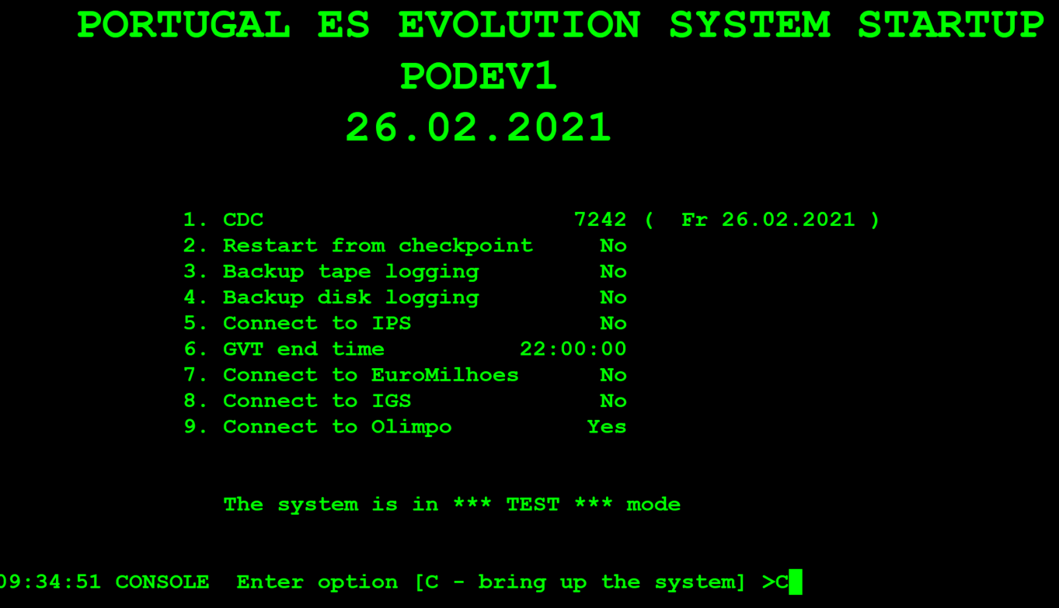
X | GLOBAL.DEF | Ficheiro onde foi adicionado constante PARAMETER (TEOLM=9) que serve para no COMOLM escrever nos logs (errlog - sendo registo garantido), indicando a proveniencia da messagem ser do COMOLM (tal como já existe para os casos do COMIGS e COMMGR). De referir que este errlog não corresponde só a erros como também informação do que está a decorrer, sendo usado pelo EWATCH.
X | TASKID.DEF | Foi adicionado a nova Queue Aplicacional chamada OLM (reaproveitado a Queue Aplicacional Descontinuada PSV) onde é lido as mensagens no COMOLM para o seu posterior envio ao Olimpo após o seu devido processamento.
X | RESET.FOR | Guardar no Array P que corresponde ao ficheiro Geral de Configuração do MILL (SCF.FIL - System Configuration File) o estado do OLMCON "que indica se COMOLM está ou não ligado ao Olimpo" no processo de shutdown do MILL: P(OLMCONF) = PAR.OLMCON
X | SETUP.FOR | Leitura do estado actual da ligação do COMOLM com Olimpo do ficheiro (SCF.FIL) e sua alteração no arraque do Sistema MILL sendo a leitura feita do : PAR.OLMCON = P(OLMCONF)
X | SENDOUT | Acabou por se usar só o encproi.for
X | LOGOUT.FOR | Acabou por se usar só o encproi.for
X | DESTRA.DEF | As novas posições no TRABUF onde vão ser guardados os Novos Campos: Serial Number, Message ID, flag do novo canal para as respectivas operações/jogos Totoloto, Totobola e Lotaria Instantânea.
X | spesrv.for | Sign-On para inserir para o Sign-On quando é do novo canal os novos campos no TRABUF
X | inspro.for | LI para inserir para todas a operações quando é do novo canal os novos campos no TRABUF
X | wagpro.for | wager do totoloto e totobola a inserir os campos novos quando é do novo canal os novo campos no TRABUF
X | valpro.for | validation do totoloto e totobola a inserir os campos novos quando é do novo canal os novo campos no TRABUF
X | canpro.for | cancelation do totoloto e totobola a inserir os campos novos quando é do novo canal os novo campos no TRABUF
X | nrm_xruntsk_det.for | Foi adicionado o novo alias OLMLIB de modo apontar para a nova pasta no processo de arranque (runsys e runtst) onde passa a encontrar-se o Binario do COMOLM e ser arrancado no arranque do MILL. |  | TITYP
X | dicar.for | Chamado pelo INSPRO (INSTANT CARTON STATUS CHANGE) teve que se aumentar para dois segmentos (caso seja do novo canal) para a posterior escrita no TMF da transação (ver código fonte nrm_tralog.for pesquisar por TRABUF(TITYP).EQ.ICAR) | NRM_TRALOG | ICAR
X | dilot.for | Chamado pelo INSPRO (INSTANT LOT) teve que se aumentar para dois segmentos (caso seja do novo canal) para a posterior escrita no TMF da transação. (ver código fonte nrm_tralog.for pesquisar por TRABUF(TITYP).EQ.ILOT) |  | ILOT
X | dimnu.for | Chamado pelo INSPRO (INSTANT LOT) teve que se configuarar caso venha do novo canal o numero de segmentos a usar no TMF. (ver código fonte nrm_tralog.for pesquisar por TRABUF(TITYP).EQ.IMNU) |  | IMNU
X | diord.for | Chamado pelo INSPRO (INSTANT LOT) teve que se aumentar para dois segmentos (caso seja do novo canal) para a posterior escrita no TMF da transação. (ver código fonte nrm_tralog.for pesquisar por TRABUF(TITYP).EQ.IORD) |  | IORD
X | dirpt.for | Chamado pelo INSPRO (INSTANT LOT) teve que se aumentar para dois segmentos (caso seja do novo canal) para a posterior escrita no TMF da transação. (ver código fonte nrm_tralog.for pesquisar por TRABUF(TITYP).EQ.IINV) |  | IINV
X | dival.for | Chamado pelo INSPRO (INSTANT LOT) teve que se configuarar caso venha do novo canal o numero de segmentos a usar no TMF. (ver código fonte nrm_tralog.for pesquisar por TRABUF(TITYP).EQ.IVAL) |  | IVAL
olmcom.lsh | X | é o ficheiro de linkagem por assim dizer que gera a memória através de um conjunto de atributos que são SHR e WRT que é share e write e a propriedade PSECT_ATTR
olmcom.def | X | é onde está definido as variáveis do estado da ligação ao MessageQ (Attach ou detach) tal como a data e tempo(HH:MM:SS) de que ocorreu o attach ou o Detach.
olmssubs.for | X | procedures usadas no comolm para atualizar a data e tempo que foi feito o attach ou o detach.
X | psect.opt | serve para a geração das memórias que é feito pelo lotgen é necessário que contêm os attributos usados SHR e WRT pelos os ficheiros .lsh que são usados no contexto do PSECT_ATTR
X | shrimg.nam | é uma listagem das memórias usadas pelos script/command procedures REMCOM e INSCOM que servem para instalar e remover as memórias que leem o ficheiro e percorrem a listagem por assim dizer
Comolm.lnk | X | Ficheiro de linkagem do COMOLM.for onde foi adicionado a nova memória
X | Vision.lnk | ficheiro de linkagem do VISION.for onde foi adicionado a nova memória
X | Tmir.for | ficheiro do tmir programa que gera os relatórios foi adicionado filtros para filtrar se as transações registadas proveem do novo canal ou dos canais antigos.
X | printra.for | ficheiro que contêm subroutines chamadas e usadas pelo Tmir em que foi adicionado os novos campos que são impressos nos relatorios no caso de provirem as mensagens/transações do novo canal.
X | Vision.for | foi adicionado a lógica para reconhecer a nova tela olm
X | namcmd.def | código fonte alterado em que o array NAMPAR representa o nome de parametros de Sistema em que no ficheiro de código printra.for na secção "PRINT COMMANDS" que CT=TRABUF(TCMTYP) CN=TRABUF(TCMNUM) IF(CT.EQ.TCPAR) COMMAND = NAMPAR(CN) CN basicamente é igual ao OLMCONF que é a constante de 255 CT é o tipo de comando que é o TCPAR que representa SYSTEM PARAMETERS no GLOBAL.DEF
X | buildall.for | é onde fica guardado o código de permissões (CNUMBER=CBUF(3)*1000+CBUF(1)=1*1000+255 sendo que TCPAR = 1 e OLMCONF = 255 no qual viscmd.for valida se uma tela têm permissões de correr certos comandos.
mesolm.for | X | Ficheiro novo que indica um conjuto de mensagens que são se o COMOLM se ligou ao MessageQ com sucesso ou não, tal como se houve falha a enviar/PUT uma mensagem no messageQ e qual o código de erro respectivo.
X | errlog.for | Programa que usa a Queue Aplicacional "ERR" que serve para ler buffers/mensagens de erros e também mensagens informativas neste caso foi alterado para incluir as mensagens do tipo MESTYP que são TEOLM que representam mensagens provenientes do COMOLM
X | errlog.lnk | ficheiro de linkagem do programa errlog que se inclui o novo ficheiro mesolm para associar na linkagem e ter acesso ao subroutine respectivo
X | page.for | VISION menu 4, listagem de telas existentes as quais foi adicionada uma nova tela chama olmsnp que chama uma subroutine OLMSNP
X | tstlog.for | programa utilitario para testar escrita e leitura das transações no tmf (não chega a escrever no tmf mas sim usa tralog e logbuf em que passa o buff directemante)
X | kilsys.com | script ou command procedure que serve para terminar abrutamente os processos relativos ao sistema de Jogo Millennium
DMQ_OLM_CONFIG.COM | X | script ou command procedure que serve para alterar o ficheiro de configuração do MessageQ que DMQ.INI e alterar qual é maquina que primaria e qual é a failover
olmcommon.for | X | ficheiro de código fonte que contêm subroutines que servem para invocar RTL (Remove from The bottom of the List) e ABL (Add to the Bottom of the List) respectivamente.
X | scansubs.for | In day rotation is done a validation if the transactions from TMF haves retrys/unprinted tickets now from the new channel OLM its ignored the retry's since that concept is has been droped

 | LOTGEN.COM | (não foi alterado)
 | DSS_LOCAILS.COM | SYS$SYSDEVICE:[GTECHCOMMANDS.DEVELOPMENT.DSS] | SET DEF DSS$GTECH
 | DEVELOPMENT_STARTUP.COM | SYS$SYSDEVICE:[GTECHCOMMANDS.DEVELOPMENT] nota: script que corre no arranque da maquina (adicionado os logicals names do MessageQ e da pasta OLM pelo logical name GXOLM | SET DEF DSS$GTECH SET DEF [-]

